Hoja1
GUARDAR EN PDF
0.99
BOOKING CONFIRMATION - a entregar al HOTEL

Apreciada Sra.

Gracias por reservar en nuestro Hotel,
Lea atentamente los datos de su reserva, abajo indicados, para verificar que está conforme a su petición en lo cual esta de acuerdo con las condiciones de su reserva y la política de CANCELACIÓN.

RSVA Nº

ENTRADA | DIAS | SALIDA | ADULTO | NIÑO | BEBE | REGIEMEN

2017-12-22 | 8 | 2017-12-30

TIPO HABITACIÓN

DIAS ESTANCIA |  |  |  |  |  |  | TARIFA DIARIA

2017-12-22
2017-12-23
2017-12-24
2017-12-25
2017-12-26
2017-12-27
2017-12-28
2017-12-29
SUPLEMENTOS: |  |  |  | UNIDADES:

Tasa Turistica x pers. y día 0,99 € |  |  | 0.00 |  | TOTAL RESERVA |  | 0.00

ENTRADA: | Desde las 14:00 horas |  |  |  |  | SALIDA: | Hasta las 12:00 horas

PAGO |  | Has garantizado tu reserva con tarjeta de crédito. Tu reserva todavía no está pagada.

NOTAS / PETICIONES

INFORMACIÓN ADICIONAL

En los servicios de PENSIÓN las bebidas NO estan incluidas.
Las peticiónes de CAMA DE MATRIMONIO están sujetas a la disponibilidad del hotel el mismo día de entrada.
NO ESTAN GARANTIZADAS Y PUEDEN COMPORTAR GASTOS SUPLEMENTARIOS

POLITICA DE CANCELACION:

Hasta el: |  | 2017-12-19 |  | hasta las 23:59 hrs |  |  | GRATUITA
Desde el: |  | 2017-12-20 |  | desde las 0:00 hrs |  |  | 0.00 €

Puede consultar, modificar o cancelar su reserva en cualquier momento llamando por telefono o enviando un correo electronico. Estamos a tu disposición las 24 horas: al 000 000 000 o e-mail: aprendi@conayuda.com

Atentamente,
Jose
Departamento de Recepción

Hoja2
Doble Estándar (opción vista mar) | TIPO VISTAS: vista mar lateral con terraza o balcón. TIPO CAMA (90 cm): 2 camas juntas Dispone de aire acondicionado/calefacción, agua de cortesía, caja fuerte, TV de pantalla plana, teléfono y conexión WiFi gratuita. Baño privado con secador de pelo y amenities. Posibilidad de añadir una cama supletoria | 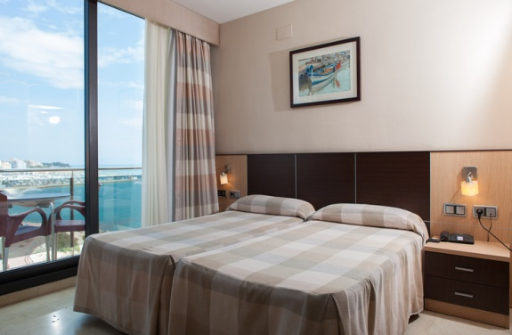
Doble Estándar | TIPO VISTAS: sin vistas al mar con terraza o balcón. TIPO CAMA (90 cm): 2 camas juntas Dispone de aire acondicionado/calefacción, agua de cortesía, caja fuerte, TV de pantalla plana, teléfono y conexión WiFi gratuita. Baño privado con secador de pelo y amenities. Posibilidad de añadir una cama supletoria. | 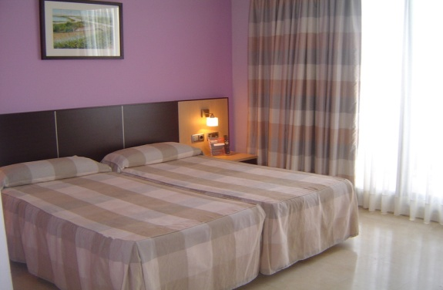
Junior Suite | TIPO VISTAS: frontal al mar, con terraza o balcón. TIPO CAMA( 150 cm) cama de matrimonio, Dispone de zona de estar. Sofá-cama adaptable para 2 niños. Dispone de aire acondicionado/calefacción, agua de cortesía, caja fuerte, TV de pantalla plana, teléfono y conexión WiFi gratuita. Baño privado con bañera de hidromasaje, albornoz, secador de pelo y amenities. | 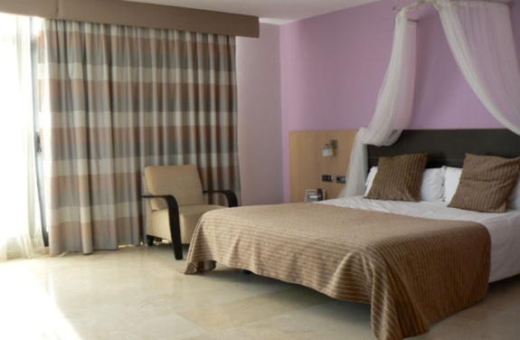
Buhardilla (sin vistas) | TIPO VISTAS: No tiene vistas exteriores, terraza o balcon TIPO CAMA (90 cm): 2 camas juntas Habitación con techo inclinado . Tiene una ventana en el techo. Dispone de aire acondicionado/calefacción, agua de cortesía, caja fuerte, TV de pantalla plana, teléfono y conexión WiFi gratuita. Baño privado con secador de pelo y amenities. | 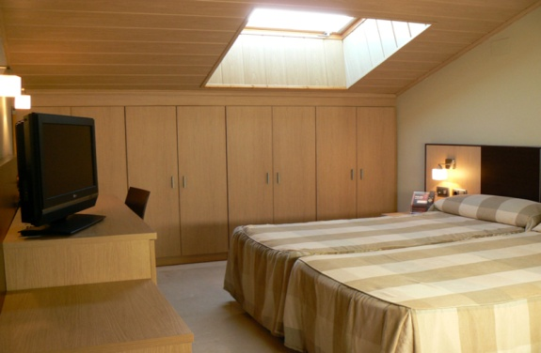
Individual | Dispone de terraza o balcon, SIN VISTAS al mar. TIPO CAMA (90 cm): 1 cama Dispone de aire acondicionado/calefacción, agua de cortesía, caja fuerte, TV de pantalla plana, teléfono y conexión WiFi gratuita. Baño privado con secador de pelo y amenities. | 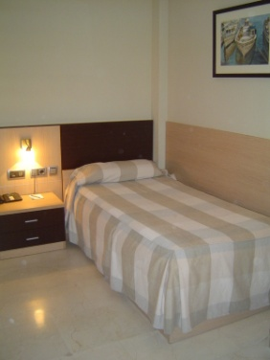
Doble Estándar con cama supletoria | TIPO VISTAS: sin vistas al mar con terraza o balcón. TIPO CAMA (90 cm): 2 camas juntas + 1 supletoria Dispone de aire acondicionado/calefacción, agua de cortesía, caja fuerte, TV de pantalla plana, teléfono y conexión WiFi gratuita. Baño privado con secador de pelo y amenities. MAXIMO PERSONAS: 2 adultos + 1 niño o 3 adultos | 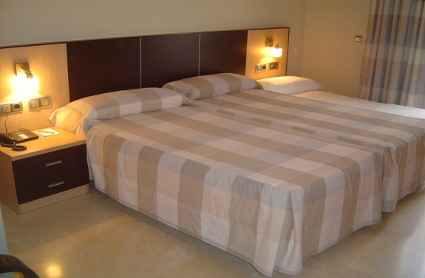
Triple Estándar (opción vista mar) | TIPO VISTAS: vista mar lateral con terraza o balcón. TIPO CAMA (90 cm): 3 camas + 1 supletoria Dispone de aire acondicionado/calefacción, agua de cortesía, caja fuerte, TV de pantalla plana, teléfono y conexión WiFi gratuita. Baño privado con secador de pelo y amenities. MAXIMO PERSONAS: 2 adultos + 2 niños o 4 adultos

